relatório


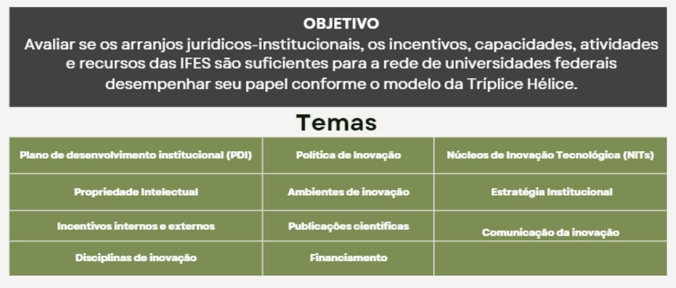

mapa estratégico
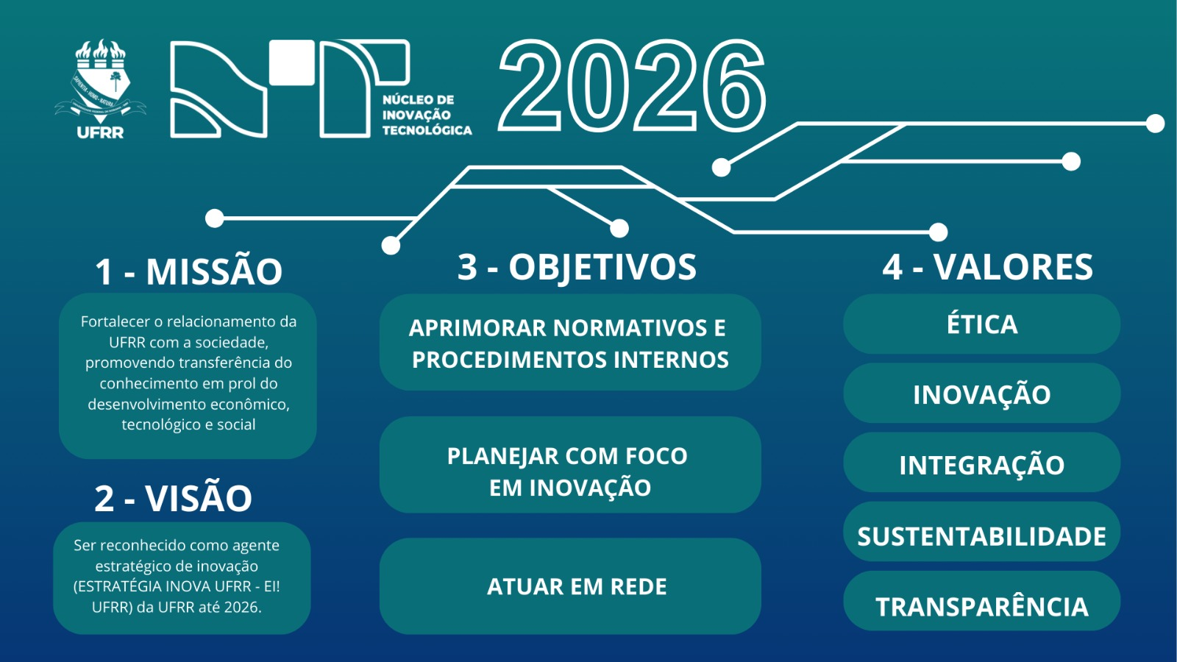

Indicador: 1 registro de patente ou 1 transferência de tecnologia

